List1
A K Č N Í N A B Í D K A
 |  | info@segocz.cz |  |  | 604,262,677

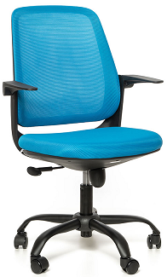
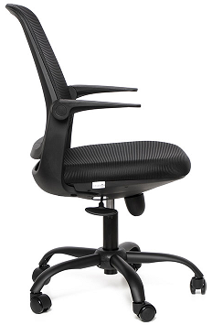
září, říjen
 |  |  | SIMPLE

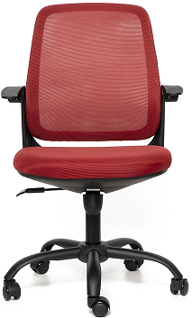
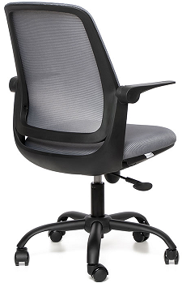

- síťovaný ergonomicky tvarovaný opěrák
- houpací mechanismus s blokací v základní poloze
- sklápěcí područky na pevném kloubu v opěráku
- černý kovový kříž
- univerzální kolečka Ø 60mm |  |  |  | Simple . . . 1.931,- Kč bez DPH
 |  |  |  | (doporučená cena 2.970,- Kč bez DPH)

- čalounění: opěrák - kvalitní černá, šedá, modrá nebo vínová mesh látka
 | sedák - kvalitní černá, šedá, modrá nebo vínová látka

- nosnost 120 kg

Cena zahrnuje dopravu po ČR.

